2.pivot VC
Count of ชื่อโครงการ / การดำเนินงาน | Column Labels
Row Labels | 2561 | 2562 | 2563 | 2564 | 2565 | (blank) | Grand Total
180403V01 | 5 | 8 | 45 | 53 | 8 |  | 119
180403F0101 | 2 |  | 5 | 5 |  |  | 12
180403F0102 | 1 | 5 | 34 | 38 | 2 |  | 80
180403F0103 | 1 | 2 |  |  |  |  | 3
180403F0104 | 1 | 1 | 3 | 8 | 6 |  | 19
180403F0105 |  |  | 3 | 2 |  |  | 5
180403V02 | 2 | 1 | 2 | 1 | 1 |  | 7
180403F0201
180403F0202 |  |  |  | 1 | 1 |  | 2
180403F0203 | 1 |  |  |  |  |  | 1
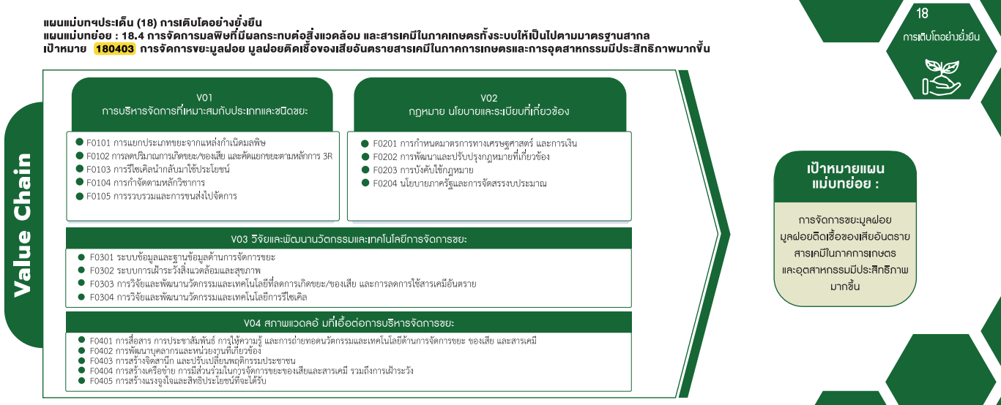
180403F0204 | 1 | 1 | 2 |  |  |  | 4
180403V03 | 1 | 3 | 5 | 1 | 7 |  | 17
180403F0301 | 1 | 1 |  |  | 2 |  | 4
180403F0302 |  | 1 | 3 |  |  |  | 4
180403F0303 |  |  | 2 |  | 2 |  | 4
180403F0304 |  | 1 |  | 1 | 3 |  | 5
180403V04 | 2 | 5 | 18 | 16 | 5 |  | 46
180403F0401 | 1 | 1 | 4 | 6 | 3 |  | 15
180403F0402 | 1 |  |  | 1 | 1 |  | 3
180403F0403 |  | 2 | 7 | 4 | 1 |  | 14
180403F0404 |  | 1 | 7 | 5 |  |  | 13
12 โครงการ
0 โครงการ
180403F0405 |  | 1 |  |  |  |  | 1
80 โครงการ
2 โครงการ
(blank) | 1 | 1 | 1 |  |  |  | 3
3 โครงการ
1 โครงการ
กรอกไม่ได้ | 1 | 1 | 1 |  |  |  | 3
19 โครงการ
4 โครงการ
Grand Total | 11 | 18 | 71 | 71 | 21 |  | 192
5 โครงการ
119 โครงการ
7 โครงการ

17 โครงการ

4 โครงการ
4 โครงการ
4 โครงการ
5 โครงการ

46 โครงการ

15 โครงการ
3 โครงการ
14 โครงการ
13 โครงการ
1 โครงการ

โครงการที่ไม่สามารถระบุความเชื่อมโยงกับปัจจัย 3 โครงการ

